Calculos definitivos
 |  |  |  | UNIVERSIDAD CENTRAL DEL ECUADOR
 |  |  |  | FACULTAD DE INGENIERÍA QUÍMICA
 |  |  |  | CARRERA DE INGENIERÍA QUÍIMICA

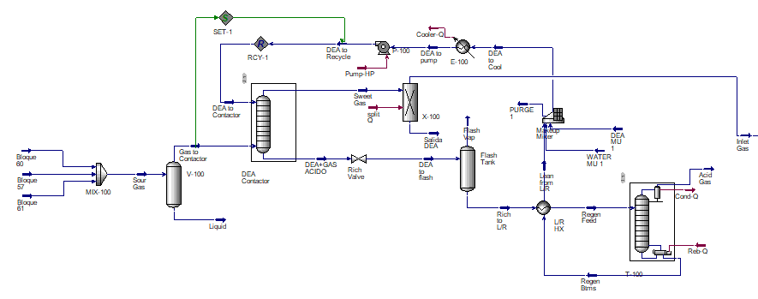
 |  |  |  |  |  |  |  |  |  |  |  | Global | kJ/h |  |  |  |  | kW
Balance de endulzamiento |  |  |  |  |  |  |  |  |  |  |  |  |  | Qsalida | Q_entrada | W_entrada | W_salida | Qsalida | Q_entrada | W_entrada | W_salida | W_Neto |  |  |  |  | 82095412.468
 |  |  |  |  |  |  |  |  |  |  |  | Endulzamiento | 1 | 66754700.02 | 72598580.67 | 1949942.2736 | 0 | 18542.972228 | 20166.272408 | 542 | 0 | -542 | 0.3% | -172643.07 |  |  | 51304822.563 | 1615610222.7
Trabajo | Pump-HP | 1949942.2736 | Bomba |  |  |  |  |  |  |  |  |  |  |  |  |  |  | 0 | 0 | 0 | 0 | 0 | 0.0% | -0.20 |  |  | 133400235.03 |  |  | 37055.620842
Q_entrada | split Q | 1303605.6509 | Spliter |  |  |  |  |  |  |  |  | D.Criogenica | 2 | 38790272013 | 38296439434 | 328450896.44 | 0 | 10775075.559 | 10637899.843 | 91236 | 0 | -91236 | 52.8% | -0.18
 |  |  |  |  |  |  |  |  |  |  |  |  |  |  |  |  |  | 0 | 0 | 0 | 0 | 0 | 0.0% |  |  |  |  | 1749010457.7
T-100, Torre de regeneracion |  |  |  |  |  |  |  |  |  |  |  | Storage | 3 | 243449693.38 |  | 291114214.28 | 0 | 67624.914827 | 0 | 80865 | 0 | -80865 | 46.8% |  |  |  |  |  | 485836.23826
Q-entrada | Q-reboiler | 71294975.019 | Entrada |  |  |  |  |  |  |  |  | Ciclo combinado | 4 | 1653087021.2 | 3003646380.4 | 138469339.53 | 1754079562.2 | 459190.83922 | 834346.21677 | 38464 | 487244 | 448781
Q_salida | Cond-Q | 12001687.578 | Salida |  |  |  |  |  |  |  |  |  | Suma | 40753563427 | 3003646380.4 | 759984392.52 | 1754079562.2 |  |  |  |  | 276138 | kW |  |  | 172643.07 | 367916 |  |  | 394600
 |  |  |  |  |  |  |  |  |  |  |  |  | Q_neto | 37749917046.97 | kJ/h |  |  |  |  |  |  |  |  |  |  |  |  |  |  |  | 357544
 |  | Condensador |  |  |  |  |  |  |  |  |  |  | W_neto | 994095169.72 | kJ/h |  |  |  |  |  |  | Aire | 1029479.743 | kg/h
 | Q_salida | Cooler-Q | 54753012.441 |  |  |  |  |  |  |  |  |  | W_util | 276137.55 | kW | 276.13754714 | MW |  |  | Eficiencia del generador |  | Oxigeno | 237822.03381 | 248060.22
 |  |  |  |  |  |  |  |  |  |  |  |  | nth | 0.331 | 33.10 | 834346.22 |  |  | ngenerador | 0.985 |  |  | 0.23101186343
 | Unit | Cond-Q | Reb-Q | Cooler-Q | Pump-HP | split Q |  |  |  |  |  |  |  |  |  |  |  |  | Potencia nominal | 271995.48394 | KW |  | 1381.0784946 | kJ/kg
Heat Flow | kJ/h | 12001687.578 | 71294975.019 | 54753012.441 | 1949942.2736 | 1303605.6509 |  |  |  |  |  | LHV Mass Basis (Std) | 0.40 | 0.33 |  |  |  |  |  | 271.99548394 | MW |  | 237822.03242 | kg/h
 |  |  |  |  |  |  |  |  |  |  |  |  | 0.40 |  |  |  |  |  |  | Horas |  |  | 91236 | kW
 | Unit | Cond-Q | Reb-Q | Cooler-Q | Pump-HP | split Q |  |  |  |  |  |  | 2486118109.03 |  |  |  |  |  | En un años operando las 24 horas |  | 8760.0 |  | 2.6066584868 | kgO2/kWh | 0.3836
Heat Flow | kJ/h | 12001687.58 | 71294975.02 | 54753012.44 | 1949942.27 | 1303605.65 |  |  |  |  |  |  | 0.40 |  |  |  |  |  | -213916.5 | 2382680439.3 | kWh
 |  |  |  |  |  |  |  |  |  |  |  |  | 7447.56 |  |  |  |  |  |  |  | -541.7 | -542 | 1.67 | 64% | 36% | 2.87
 |  |  |  |  |  |  |  |  |  |  |  |  | 7431.94 |  |  |  |  |  |  |  | 0.0 | 0 | 2.5 | 96% | 4% | 5.75
 |  |  |  |  |  |  |  |  |  |  |  |  | 1.00 |  |  |  |  |  |  |  | -137049.2 | -205163
 |  |  |  |  |  |  |  |  |  |  |  |  |  |  |  |  |  |  |  |  | 0.0 | 0
 |  |  |  |  |  |  |  |  |  |  |  |  |  |  |  |  |  |  |  |  | -80865.1 | -80865
 |  |  |  |  |  |  |  |  |  |  |  |  |  |  |  |  |  |  |  |  | 448780.6 | 448781
 |  |  |  |  |  |  |  |  |  |  |  |  |  |  |  |  |  |  | LHV [kW] | 834346.21677 | 230325 | 162210

 |  |  |  |  |  |  |  |  |  |  |  |  |  |  |  |  |  | nth | actuales | 33.1% |  | fuel | 67897 | kg/h
1 | Q_salida | 41 | Q-101-2 | 234956511.45 |  | 8 | W_entrada | 12 | Q-103 | 0 |  |  |  |  |  |  |  |  | E1 | 28% |  | Oxigeno | 246604 | kg/h
2 | W_entrada | 10 | W K-104 | 221495362.63 |  | 9 | Q_salida | 45 | Q-CN | 0 |  |  |  |  |  |  |  |  | E3 | 19% |  |  | 3.6320401497 | Relacion aire combustible
3 | W_salida | 42 | Q-100 |  | 4834309.86 | 10 | Q_salida | 46 | Q-COND | 104482628.98
4 | W_entrada | 11 | Q-100 |  |  | 11 | Q_salida | 48 | Q1 cond | 38336135920
5 | Q_salida | 44 | Q2-2 | 4162628.0452 |  | 12 | Q_entrada | 15 | Q1 Reb | 38278250127
6 | W_entrada | 9 | Q-102-2 | 106955533.81 |  | 13 | Q_salida | 47 | Q-105 | 1341445.2573
7 | Q_salida | 43 | Q3 | 109192879.16 |  | 14 | Q_entrada | 13 | Q-106 | 1397432.095
 |  |  |  |  |  | 15 | Q_entrada | 14 | Q-107 | 16791875.242
Q-entrada | 38296439434
Q-salida | 38790272013 |  | Q-100 | W K-104 | Q-101-2 | Q-102-2 | Q3 | Q2-2
W_entrada | 328450896.44 |  | 5102882.6316 | 221495362.63 | 234956511.45 | 106955533.81 | 109192879.16 | 4162628.0452
W_salida | 0 |  | Q-COND | Q1 cond | Q1 Reb | Q-105 | Q-106 | Q-107
237822.03242 | 1262540.635 |  | 104482628.98 | 38336135920 | 38278250127 | 1341445.2573 | -1397432.095 | -16791875.242
Cantida de energia requerida | 329713437.07
0.39 | 91587.07
Ciclo de oxicombustion
Ciclo Brayton |  |  |  |  |  |  |  |  |  |  |  |  |  | Ciclo Rankine
 | W_sale |  | W_entra |  | Q_entra |  | Q_sale |  | Qtotal de salida | 1653087021.18 |  |  |  | Q_sale |  | W_sale |  | Q_entrada |  | W_entra
W_tb_II | 701515665.25 | W_pump_D | 1262540.8365 | Q_proceso | 0 | Q_proceso | 0 |  | Q_entrada | 19801613.10 |  |  | Q100 | 668580399.65 | W_LPST | 441900000.93 | Q_p | 0 | W_bomba_I | 3758653.1849
W_HHT | 610663896.07 | W_I_s | 82095412.468 | Q spliter | 19801613.103 | Qp2 | 723132140.81 |  | W_tb_II | W_Stage 1 | Stage 1 Q | Stage 2 HP | Q100 | W_LPST
 | 1312179561.3 | W_II_C | 51304822.563 | Q_p | 0 | Q_final | 130659025.8 |  | 732495587.46 | 85226703.841 | 46478154.693 | 95860159.757 | 668580399.65 | 441900000.93 | W_LPST | 466450000.98
 |  | W_bomba1 | 47910.478348 |  | 19801613.103 | Q splitter | 72959257.957 |  | Stage 2 Q | Stage 2 Q-2 | Q_proceso |  | W_bomba_I
 |  |  | 134710686.35 |  |  | Q_2 | 57756196.955 |  | 102946070.56 | 72408129.068 | 92543875.827 |  | 3758653.1849
 |  |  | Q_p | 1106721747.4 | Q_proceso | 92402693.351 | 984506621.52
W_salida total | 1754079562.2 |  | LHV Mass Basis (Std) | 44238.434477 | [kJ/kg]
W_entrada total | 138469340 |  | mfuel | 67896.760269 | [kg/h]
W_neto | 1615610222.7 | 448780.61742 | PCI_total | 3003646380.4 | [kJ/h] | 834346.21677 | kW
nth | 0.53788296561 |  | PCI_total | 834346.21677 | [kW] | 834.34621677
n_II | 0.64984442489 |  |  |  | TH | 2798.6487393
nmax | 0.82771036422 |  |  |  |  | 1399.3243697
Licuefaccion de CO2 |  |  |  |  | TH | 1672.4743697
 | W_entrada |  |  | Q_salida | TL | 288.15
W_Stage 1 | 85227741.30 |  | Stage 1 Q | 46478720.47
Stage 2 HP | 95861326.66 |  | Stage 2 Q | 102947323.72 |  | W_tb_II | W_Stage 1 | Stage 1 Q | Stage 2 HP | Stage 2 Q
W_out_I | 1805894.52 |  | Stage 2 Q-2 | 72409010.489 |  | 701515665.25 | 85227741.302 | 46478720.47 | 95861326.659 | 102947323.72
Stage 3.1 | 91740029.10 |  | Q stage 3 | 21614638.698 |  | W_out_I | Stage 3.1 | Stage 4 HP-2 | Q stage 3 | W_pump_D
Stage 4 HP-2 | 16479222.70 |  |  | 243449693.38 |  | 1805894.5186 | 91740029.099 | 16479222.7 | 21614638.698 | 1262540.8365
Total | 291114214.28 |  |  |  |  | W_I_s | Qp2 | W_II_C | Q_final | Q spliter
 |  |  |  |  |  | 82095412.47 | 723132140.81 | 51304822.56 | 130659025.80 | 19801613.10
W_out_I | Stage 3.1 | Stage 4 HP-2 | Q stage 3 | W_pump_D |  | Q splitter | Q_2 | W_bomba1 | W_HHT | Stage 2 Q-2
 |  |  |  |  |  | -72959257.96 | 57756196.96 | 47910.48 | 610663896.07 | 72409010.489
1805872.5357 | 91738912.365 | 16479022.102 | 21614375.587 | 1113918.1301

Equip ID
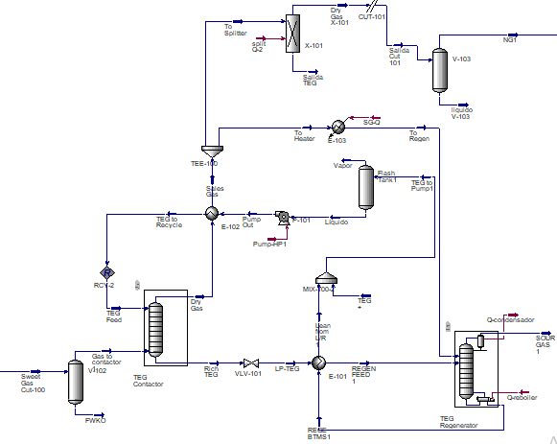
 | Unit | Cond-Q | Reb-Q | Cooler-Q | Pump-HP | split Q | Q-condensador | Q-reboiler | Pump-HP1 | split Q-2 | SG-Q |  |  |  |  |  |  | Balance general
 |  |  | 7 |  | 1 | 2 |  | 6 | 3 |  | 4
Heat Flow | kJ/h | 12001687.578 | 71294975.019 | 54753012.441 | 1949942.2736 | 1303605.6509 | 443208.12766 | 1608650.4246 | 27849.109738 | -932327.14348 | 249713.45481 |  |  |  |  |  |  |  | Entrada |  |  | Salida
 |  |  |  |  |  |  |  |  |  |  |  |  |  |  |  |  | 1 | Pump-HP | 1949942.2736 | 37 | Cooler-Q | 54753012.441
 |  |  | Q_37 | W_out_I | Stage 3.1 | Stage 4 HP-2 | Q stage 3 |  |  |  |  |  |  |  |  |  | 2 | split Q | 1303605.6509 | 38 | Cond-Q | 12001687.578
Heat Flow | kJ/h |  | 31026651.93 | 1305527.6365 | 11258395.704 | 10138806.593 | 10721329.213 |  |  |  |  |  |  |  |  |  | 3 | Pump-HP1 | 27849.109738 | 39 | Q-condensador | 443208.12766 | Trabajo
 |  |  |  |  |  |  |  |  |  |  |  |  |  |  |  |  | 4 | SG-Q | 249713.45481 | 40 | Q-108 | 8249425.2769 | Q_entrada
 |  |  |  |  |  |  |  |  |  |  |  |  |  |  |  |  | 5 | Q_rb | 6705142.6414 | 41 | Q-101-2 | 152427273.3
Q_rb | W_bomba | Q-108 | Q-100 | W K-104 | Q-101-2 | Q-102-2 | Q3 | Q2-2 | Q-103 | Q-CN | Q-COND |  |  |  |  |  | 6 | Q-reboiler | 1608650.4246 | 42 | Q-100 | 3414616.6356
5 | 8 |  | 11 | 10 |  | 9 |  |  | 12 |  |  |  |  |  |  |  | 7 | Reb-Q | 71294975.019 | 43 | Q3 | 68841281.29
6705142.6414 | 22860.947706 | 8249425.2769 | 3414616.6356 | 144920950.24 | 152427273.3 | 67593673.284 | 68841281.29 | 2890303.6828 | 322800261.61 | 445057829.09 | 58073294.524 |  |  |  |  |  | 8 | W_bomba | 22860.947706 | 44 | Q2-2 | 2890303.6828
 |  |  |  |  |  |  |  |  |  |  |  |  |  |  |  |  | 9 | Q-102-2 | 67593673.284 | 45 | Q-CN | 445057829.09
 |  |  |  |  |  |  |  |  |  |  |  |  |  |  |  |  | 10 | W K-104 | 144920950.24 | 46 | Q-COND | 58073294.524
Q1 cond | Q1 Reb | Q-105 | Q-106 | Q-107 |  |  |  |  |  |  |  |  |  |  |  |  | 11 | Q-100 | 3414616.6356 | 47 | Q-105 | 1341769.3724
 |  |  |  |  |  |  |  |  |  |  |  |  |  |  |  |  | 12 | Q-103 | 322800261.61 | 48 | Q1 cond | 85025947.421 |  |  |  |  |  |  | 1 era etapa |  |  | 2da etapa |  |  | 3era etapa |  |  | 4ta etapa |  |  | Presion Bomba
85025947.421 | 42636757.496 | 1341769.3724 | -1419809.1423 | -17060763.146 |  |  |  |  |  |  |  |  |  |  |  |  | 13 | Q-106 | 1419809.1423 | 49 | W_HHT | 913039522.87 |  |  |  |  |  | 31 | W_Stage 1 | 11720413.528 | 33 | Stage 2 HP | 11609854.41 | 35 | Stage 3.1 | 9445633.8862 | 37 | Stage 4 HP-2 | 8506314.5437 | 39 | W_out_I | 1159749.6571
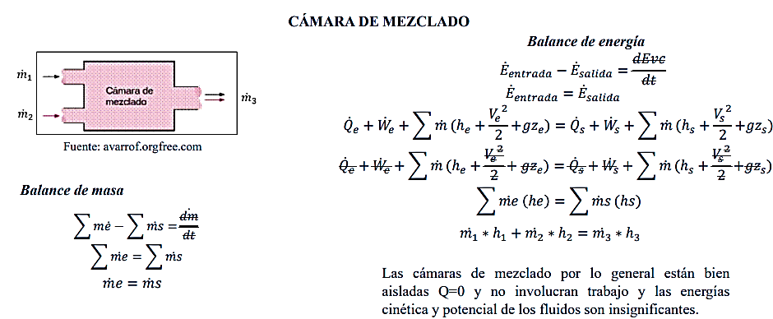
 |  |  |  |  |  |  |  |  |  |  |  |  |  |  |  |  | 14 | Q-107 | 17060763.146 | 50 | W_THTTout | 129400677.81 |  |  |  |  |  | 32 | Stage 1 Q | 12009490.701 | 34 | Stage 2 Q | 12494814.354 | 36 | Q stage 3 | 9282749.8637 | 38 | Stage 2 Q-2 | 37048600.32
 |  |  |  |  |  |  |  |  |  |  |  |  |  |  |  |  | 15 | Q1 Reb | 42636757.496 | 51 | W_tb_II | 702954104.74
 |  |  |  |  |  |  |  |  |  |  |  |  |  |  |  |  | 16 | Q_37 | 31015420.988 | 52 | Q1 | 1075322765.4 |  |  |  |  |  |  |  | QNETO | kJ/h | Q_salida | 70835655.238
 |  |  |  |  |  |  |  |  |  |  |  |  |  |  |  |  | 17 | W_37 | 13739630.927 | 53 | Q2-3 | 140580238.12 |  |  |  |  |  |  |  |  |  | Wneto= | 42441966.025
 |  |  |  |  |  |  |  |  |  |  |  |  |  |  |  |  | 18 | W_comp_ox | 7068505.3866 | 54 | W_LPST | 315810221.38
 |  |  |  |  |  |  |  |  |  |  |  |  |  |  |  |  | 19 | W_comp1 | 14641776.038 | 55 | Q-E102 | 268092150.34
 |  |  |  |  |  |  |  |  |  |  |  |  |  |  |  |  | 20 | Q_NG | 988103.191 | 56 | Q100 | 690339486.06
 |  |  |  |  |  |  |  |  |  |  |  |  |  |  |  |  | 21 | W_NG13 | 4456247.5213 | 57 | Stage 1 Q | 11565308.054
 |  |  |  |  |  |  |  |  |  |  |  |  |  |  |  |  | 22 | W_comp2 | 6.356910E+06 | 58 | Stage 2 Q | 11977596.635 |  |  |  |  |  |  |  | QNETO
 |  |  |  |  |  |  |  |  |  |  |  |  |  |  |  |  | 23 | W_I | 727132347.04 | 59 | Stage 2 HP-2 | 14409880.85 |  |  |  |  |  |  |  |  |  | 324036427.63 |  |  |  |  | 40 | 41 | 42 | 43 | 44 | 45 | 46 | 47
 |  |  |  |  |  |  |  |  |  |  |  |  |  |  |  |  | 24 | Q_II | 835859398.08 | 60 | Stage 2 Q-2 | 42054074.377
 |  |  |  |  |  |  |  |  |  |  |  |  |  |  |  |  | 25 | W_13 | 9114314.6831 | 61 | Q_1-3 | 404618333.64
 |  |  |  |  |  |  |  |  |  |  |  |  |  |  |  |  | 26 | W_POST-C3 | 74037122.811 | 62 | split Q-2 | 932327.14348 |  | Remocion de nitrogeno |  |  |  |  |  |  |  |  |  |  |  | W_entrada | W_comp_ox | W_comp2 | W_13 | W_I | W_II | W_POST-C3 | W_POST-C4 | Q-100-2 | Suma
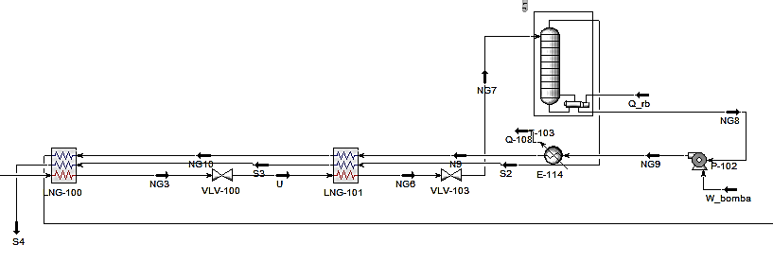
 |  |  |  |  |  |  |  |  |  |  |  |  |  |  |  |  | 27 | W_POST-C4 | 14554586.137 |  |  |  |  |  |  |  |  |  |  |  |  |  |  |  |  |  | 27148233.59 | 9066935.0043 | 2819323.8104 | 224432641.49 | 147087742.47 | 55601417.322 | 15013917.731 | 1691.7322314 | 481171903.14 | kJ/h
 |  |  |  |  |  |  |  |  |  |  |  |  |  |  |  |  | 28 | Q1 | 1075322765.4 |  | suma | 5613616336.2 |  |  |  |  |  |  |  |  | 9
 |  |  |  |  |  |  |  |  |  |  |  |  |  |  |  |  | 29 | Q2-3 | 140580238.12 |  |  |  |  |  |  |  |  |  |  |  | 48
 |  | Balance general |  |  |  |  |  |  |  |  |  |  |  |  |  |  | 30 | Q-100-2 | 1917.2965284 |  |  |  |  |  |  |  |  |  |  | Q_salida | Q_1-3 | Q_SEP | Q_11 | Q100 | Suma |  |  |  | W_salida | W_HHT | W_tb_II | W_THTTout | W_LPST | Suma |  | W_neto | kJ/h |  |  | n_II | 0.51983077285
 |  |  |  |  |  |  |  |  |  |  |  |  |  |  |  |  | 31 | W_Stage 1 | 11309152.044 |  |  |  |  |  |  |  |  |  |  |  | 373352649.55 | 4256880.7547 | 30713047.255 | 623185987.76 | 1031508565.3 |  |  | kJ/h |  | 461243248.12 | 527989929.9 | 50837451.936 | 142625004.14 | 1182695634.1 | kJ/h |  | 7.0152E+08 | 0.96784 |  | W_rev | 1349523282.6 | W_suministrado
 |  |  | Entrada |  |  | Salida |  | Balance de endulzamiento |  |  |  |  |  |  |  |  | 32 | Stage 2 HP | 11191770.521 |  |  |  |  |  |  |  |  |  |  |  | 58 | 59 |  |  |  |  |  |  |  |  |  |  |  |  |  |  |  | 0.96745019496 |  | Xdestruida | 6.4800E+08
 | 1 | Pump-HP | 1949942.2736 | 37 | Cooler-Q | 54753012.441 |  |  |  |  |  |  |  |  |  |  | 33 | W_pump- | 2491937.0933 |  |  |  |  |  |  |  |  |  |  | Q_proceso | Q1 | Q2-3 | Suma |  |  |  |  |  |  |  |  |  |  |  |  |  |  |  |  |  | 0.51983077285
 | 2 | split Q | 1303605.6509 | 38 | Cond-Q | 12001687.578 |  |  | Entrada |  |  |  | Condensador |  |  |  | 34 | W_II | 3597073.35 |  |  |  |  |  |  |  |  |  |  |  | 536433915.38 | 171038222.3 | 707472137.68 |  |  |  |  |  | W_neto | 701523730.95 | 701523.73095 | MW/h
 | 3 | Pump-HP1 | 27849.109738 | 39 | Q-condensador | 443208.12766 | Trabajo | Pump-HP | 1949942.2736 | Bomba |  | Q_salida | Cooler-Q | 54753012.441 | Salida |  | 35 | Q_SEP | -7.868E+06 |  |  |  |  |  |  |  |  |  |  |  | 19 | 20 |  |  | 324036427.63 |  |  |  | LHV | 1191404.1841 | nth | 0.43143209468
 | 4 | SG-Q | 249713.45481 | 40 | Q-108 | 8249425.2769 | Q_entrada | split Q | 1303605.6509 | Spliter |  |  |  |  |  |  | 36 | Q_11 | -1.275E+07 |  |  |  |  |  |  |  |  |  |  |  |  |  |  |  |  |  |  |  | Flujo molar | 1364.8056014 |  |  |  |  |  |  |  | nthrev | 0.82994720053
 | 5 | Q_rb | 6705142.6414 | 41 | Q-101-2 | 152427273.3 |  |  |  |  |  |  |  |  |  |  |  |  |  |  |  |  |  |  |  |  |  |  |  |  |  |  |  |  |  |  |  |  | LHV_total | 1626035104 |  |  |  |  |  |  |  | TH | 1694.4737217 | 1699.0806998 | 1696.7772107
 | 6 | Q-reboiler | 1608650.4246 | 42 | Q-100 | 3414616.6356 |  |  |  |  |  |  |  |  |  |  |  | Suma | 3645855325.8 |  |  |  |  |  |  |  |  |  |  |  |  |  |  |  |  |  |  |  | nth |  |  |  |  |  |  |  |  | TL | 288.15
 | 7 | Reb-Q | 71294975.019 | 43 | Q3 | 68841281.29 |  |  |  |  | T-100, Torre de regeneracion
 | 8 | W_bomba | 22860.947706 | 44 | Q2-2 | 2890303.6828 |  |  | 22 | Q-entrada | Q-reboiler | 1608650.4246 | Entrada
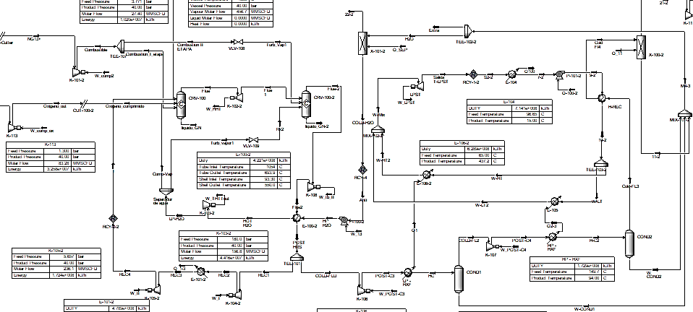
 | 9 | Q-102-2 | 67593673.284 | 45 | Q-CN | 445057829.09 |  |  | 23 | Q_salida | Cond-Q | 12001687.578 | Salida |  |  |  |  |  |  |  |  |  | 27 | W_entrada | 8 | W_bomba | 22860.947706
 | 10 | W K-104 | 144920950.24 | 46 | Q-COND | 58073294.524 |  |  |  |  |  |  |  |  |  | Global |  |  |  |  |  |  | 28 | Q_entrada | 5 | Q_rb | 6705142.6414
 | 11 | Q-100 | 3414616.6356 | 47 | Q-105 | 1341769.3724 |  | 24 | Q_neto |  |  |  |  |  |  |  |  | Qsalida | Q_entrada | W_entrada | W_salida |  | 29 | Q_salida | 40 | Q-108 | 8249425.2769
 | 12 | Q-103 | 322800261.61 | 48 | Q1 cond | 85025947.421 |  | 25 | Q_entrada | 2912256.0755 |  |  |  | Q_neto | 127684887.89 | Endulzamiento | 1 | 133509400.04 | 5824512.151 | 1949942.2736 | 0 | 127684887.89 | 30 | Q_entrada | 71 | Q_NG | 988103.191
 | 13 | Q-106 | 1419809.1423 | 49 | W_HHT | 913039522.87 |  | 26 | Qsalida | 66754700.02 |  |  |  | W_neto |  | Deshidratacion | 2 | 1375535.2711 | 1858363.8794 | 27849.109738 | 0 | -482828.60823
 | 14 | Q-107 | 17060763.146 | 50 | W_THTTout | 129400677.81 |  |  |  |  |  |  |  |  |  | D.Criogenica | 3 | #REF! | #REF! | #REF! | #REF! | #REF! |  | Qneto | 556179.4445
 | 15 | Q1 Reb | 42636757.496 | 51 | W_tb_II | 702954104.74 |  |  |  |  |  |  |  |  |  | Remocion_N2 | 4 | 8249425.2769 | 7693245.8324 | 22860.947706 | 0 | 556179.4445 |  | W_neto | 22860.947706
 | 16 | Q_37 | 31015420.988 | 52 | Q1 | 1075322765.4 |  |  |  |  |  |  |  |  |  | Storage | 5 | 70835655.238 | 0 | 42441966.025 | 0 | 70835655.238 | #REF!
 | 17 | W_37 | 13739630.927 | 53 | Q2-3 | 140580238.12 |  |  |  |  |  |  |  |  |  | Oxicombustion | 6 | 1031508565.3 | 1626035104 | 481171903.14 | 1182695634.1 | -594526538.72 | #REF!
 | 18 | W_comp_ox | 7068505.3866 | 54 | W_LPST | 315810221.38 |  |  |  |  |  |  |  |  |  |  | Suma | #REF! | #REF! | #REF! | #REF! | #REF! | #REF!
 | 19 | W_comp1 | 14641776.038 | 55 | Q-E102 | 268092150.34 |  |  |  |  |  |  |  |  |  |  | Q_neto | #REF! | kJ/h |  |  |  | #REF! | #REF!
 | 20 | Q_NG | 988103.191 | 56 | Q100 | 690339486.06 |  |  |  |  |  |  |  |  |  |  | W_neto | #REF! | kJ/h |  |  | LHV_total
 | 21 | W_NG13 | 4456247.5213 | 57 | Stage 1 Q | 11565308.054 |  |  |  |  |  |  |  |  |  |  | W_util | #REF! | kW |  |  | Qp | 707472137.68
 | 22 | W_comp2 | 6.356910E+06 | 58 | Stage 2 Q | 11977596.635 |  |  |  |  |  |  |  |  |  |  | nth | #REF! | #REF! |  |  | n_cog | #REF!
 | 23 | W_I | 727132347.04 | 59 | Stage 2 HP-2 | 14409880.85 |  |  |  |  |  |  |  |  |  |  | n_II | #REF! | #REF!
 | 24 | Q_II | 835859398.08 | 60 | Stage 2 Q-2 | 42054074.377 |  |  |  |  |  |  |  |  |  |  | LHV | 1626035104.03 | KJ/h
 | 25 | W_13 | 9114314.6831 | 61 | Q_1-3 | 404618333.64
 | 26 | W_POST-C3 | 74037122.811 | 62 | split Q-2 | 932327.14348 |  |  |  |  |  |  |  |  |  |  | W_util | 33823.95 | kWh
 | 27 | W_POST-C4 | 14554586.137 |  |  |  |  |  |  |  |  |  |  |  |  |  | Energia | 33.82 | MWh
 | 28 | Q1 | 1075322765.4 |  | suma | 5613616336.2 |  |  |  |  |  |  |  |  |  |  |  | 296297.82 | MWh en un año
 | 29 | Q2-3 | 140580238.12
 | 30 | Q-100-2 | 1917.2965284 |  |  |  |  |  |  |  |  |  |  |  |  |  |  | 1año | 365dias | 24 horas
 | 31 | W_Stage 1 | 11309152.044 |  |  |  |  |  |  |  |  |  |  |  |  |  |  |  | 1año | 1dia
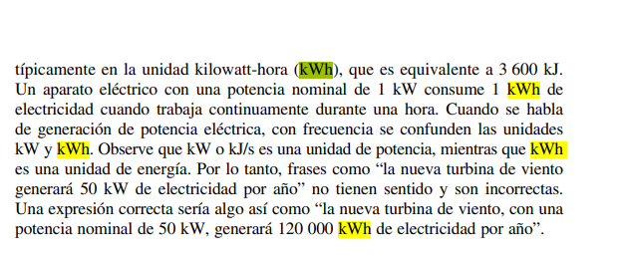
 | 32 | Stage 2 HP | 11191770.521 |  |  |  |  |  |  |  |  |  |  |  |  |  |  |  | 8760 | horas
 | 33 | W_pump- | 2491937.0933
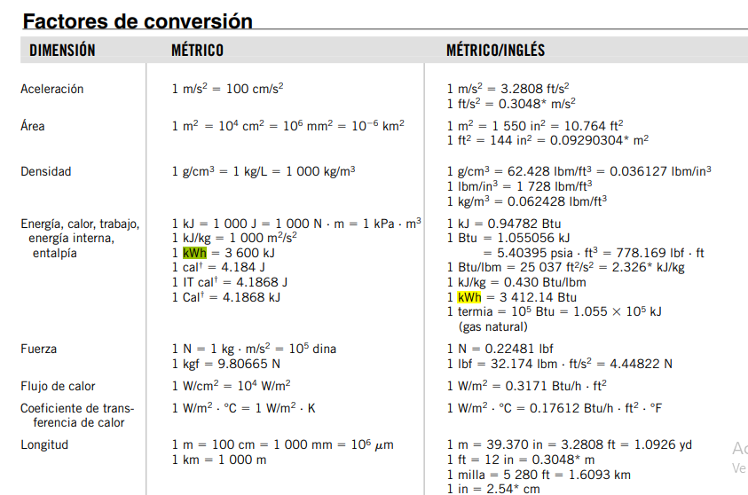
 | 34 | W_II | 3597073.35
 | 35 | Q_SEP | -7.868E+06
 | 36 | Q_11 | -1.275E+07 |  | Balance del sistema de deshidratacion

 |  | Suma | 3645855325.8
 |  |  |  | 17 | Q_salida | split Q-2 | 932327.14348 | 62
 |  |  |  | 18 | Q-entrada | SG-Q | 249713.45481 | 4
 |  |  |  | 19 | W_entrada | Pump-HP1 | 27849.109738 | 3

 |  |  |  | 20 | Q_salida | Q-condensador | 443208.12766 | 39
 |  |  |  | 21 | Q-entrada | Q-reboiler | 1608650.4246 | 6

Graficas
Consumo especifico de energia de ASU para la produccion de oxigeno al 95 - 99,99 % mol
Penalización energética por la integración de ASU y CCS

 |  |  | % Pureza Oxígeno | Consumo Específico de Energía (kWh/kg O₂)
 |  | Natural gas combined cycle power plant modified | 95.00% | 0.260
 |  | Natural gas plant (40 bar) | 95.00% | 0.320
 |  | Sistema propuesto | 96.67% | 0.384
 |  | Kansha et al. (2011) | 99.99% | 0.400
 |  | Zheng et al. (2015) | 99.99% | 0.580

 |  | Sistema propuesto | 96.67% | 0.384
 |  | SCOC-CC | 95% | 0.202
 |  | Natural gas plant (40 bar) | 95% | 0.320
 |  | Kansha et al. (2011) | 99.99% | 0.400
 |  | Zheng et al. (2015) | 99.99% | 0.580
 |  | Natural gas combined cycle power plant modified | 95.00% | 0.260

Sistema | Eficiencia Exergética (%) |  |  |  |  | ASU,CCS | kWh/kgO₂ | nth | ASU | % Pureza Oxígeno
Electrólisis | 78% |  |  |  |  | 0.33 |  | 0.54 | 0.43 | 96.67%
SOFC | 56% |  |  |  |  | 0.38 | 0.22 |  | 0.47 | 95%
Ciclo Brayton | 49% |  |  |  |  | 0.35 | 0.32 |  | 0.45 | 95%
Ciclo Rankine | 32% |  |  |  |  | 0.39 | 0.16 |  | 0.49 | 95%
IGCC | 27% |  |  |  |  | 0.33 | 0.4 |  | 0.42 | 99.99%
UCG | 18% |  |  |  |  |  | 0.58 |  | 0.37 | 99.99%
Ciclo combinado | 54% |  |  |  |  | 0.37 | 0.25 |  | 0.47 | 99.99%
Ciclos de oxicombustion | 66%
SG-ASU | 52% |  |  |  | nth | ASU | % Pureza Oxígeno | kWh/kgO₂ | nth |  | ASU,CCS | kgO₂/kWh
SAGD | 16% |  |  |  | 0.54 | 0.45 | 95.00% | 0.320 | 0.350 |  | 0.33 | 0.38
OCC | 40% |  |  |  |  | 0.43 | 96.67% | 0.380 | 0.330 |  | 0.38 | 0.22
 |  |  |  |  |  | 0.42 | 99.99% | 0.400 | 0.326 |  | 0.35 | 0.32
 |  |  |  |  |  | 0.37 | 99.99% | 0.580 | 0.270 |  | 0.39 | 0.16
 |  |  |  |  |  |  |  |  |  |  | 0.33 | 0.4
 |  |  |  |  |  |  |  |  |  |  | 0.27 | 0.58
 |  |  |  |  |  |  |  |  |  |  | 0.37 | 0.25

